상품제안서
요술 장바구니 | 상품코드: S42095

 |  |  |  |  |  |  | 02-713-8555 | www.synergygift.co.kr
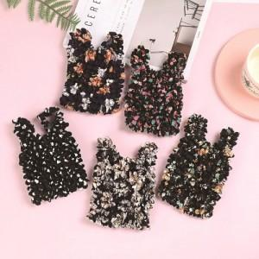 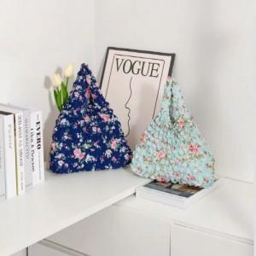 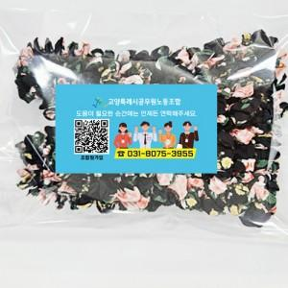

【상세/제작정보】 | <span style="font-size: 14pt;">※ 포장작업 필요시 별도 문의 바랍니다.</span>

【인쇄/포장옵션】 | 스티커 / 종이케이스

【공급단가】 | 수량 | 100~ | 300~ | 1,000~ | 3,000~ | 5,000~
*VAT별도 | 단가 | 4,550원 | 3,960원 | 3,620원 | 3,360원 | 3,100원

【상품 URL】 | https://www.synergygift.co.kr:443/src/goods_detail.php?gdno=42095

